BOM
Item | Part Number | Thumbnail | BOM Structure | Unit QTY | QTY | Stock Number | Description | REV
4 | Стол | 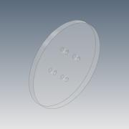 | Normal | 1 | 1 |  | Лазерная резка 3мм
5 | Крышка основания | 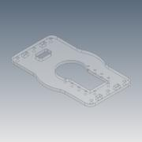 | Normal | 1 | 1 |  | Лазерная резка 3мм
8 | Фланец звена | 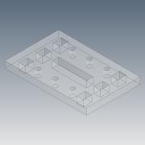 | Normal | 1 | 5 |  | Лазерная резка 3мм
9 | Ребро длинное | 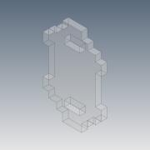 | Normal | 1 | 1 |  | Лазерная резка 3мм
10 | Боковина ребра длиная | 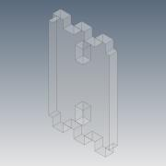 | Normal | 1 | 2 |  | Лазерная резка 3мм
11 | Прижимная планка | 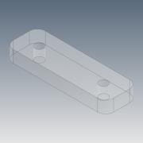 | Normal | 1 | 8 |  | Лазерная резка 3мм
12 | Боковина ребра короткая | 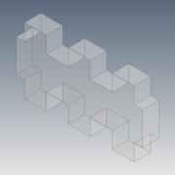 | Normal | 1 | 2 |  | Лазерная резка 3мм
13 | Фланец головки | 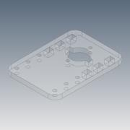 | Normal | 1 | 1 |  | Лазерная резка 3мм
14 | Боковина ребра головки | 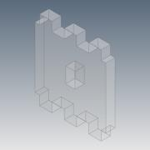 | Normal | 1 | 2 |  | Лазерная резка 3мм
15 | Крепеж головки | 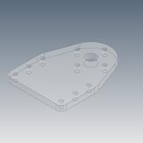 | Normal | 1 | 1 |  | Лазерная резка 3мм
16 | Проставка головки | 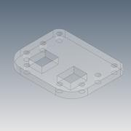 | Normal | 1 | 2 |  | Лазерная резка 3мм
17 | Ребро головки | 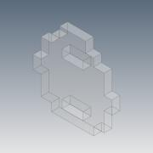 | Normal | 1 | 1 |  | Лазерная резка 3мм
18 | Перегородка основания | 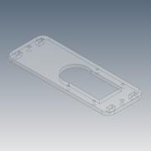 | Normal | 1 | 1 |  | Лазерная резка 3мм
19 | Нога | 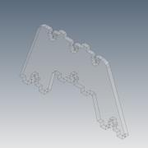 | Normal | 1 | 2 |  | Лазерная резка 3мм
26 | Опора |  | Normal | 1 | 1 |  | Лазерная резка 3мм
29 | Схват основа | 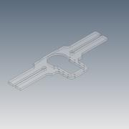 | Normal | 1 | 1 |  | Лазерная резка 3мм
30 | Крабик | 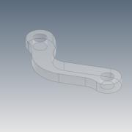 | Normal | 1 | 2 |  | Лазерная резка 3мм
33 | Нижний слайдер | 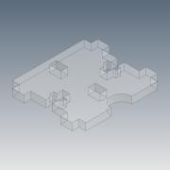 | Normal | 1 | 2 |  | Лазерная резка 3мм
34 | Боковина клежни | 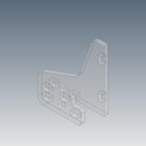 | Normal | 1 | 4 |  | Лазерная резка 3мм
35 | Средений слайдер | 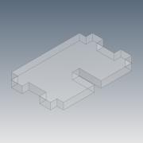 | Normal | 1 | 2 |  | Лазерная резка 3мм
36 | Ребро схвата среднее | 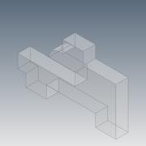 | Normal | 1 | 2 |  | Лазерная резка 3мм
37 | Верхний слайдер | 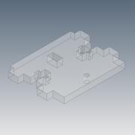 | Normal | 1 | 2 |  | Лазерная резка 3мм
38 | Держак клешни | 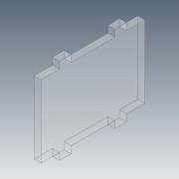 | Normal | 1 | 2 |  | Лазерная резка 3мм
1 | AX-12A | 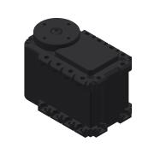 | Purchased | 1 | 6 |  |  | ANY
2 | FP04-F3 | 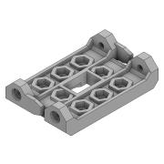 | Purchased | 1 | 3 |  |  | 2LAST_VERSION
3 | FP04-F2 | 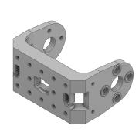 | Purchased | 1 | 3 |  |  | 1LAST_VERSION
6 | BPF-WA | 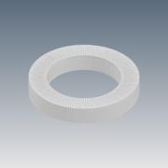 | Purchased | 1 | 3
7 | BPF-BU | 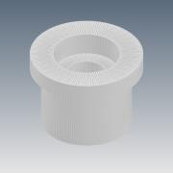 | Purchased | 1 | 3
20 | ISO 4762 - M3 x 10 |  | Purchased | 1 | 20 |  | Hexagon Socket Head Cap Screw
21 | ISO 4035 - M3(1) | 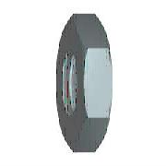 | Purchased | 1 | 20 |  | Hex Nut
22 | ISO 7045 - M2 x 6 - 4.8 - H | 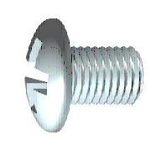 | Purchased | 1 | 30 |  | Cross Recessed Pan Head Machine Screw
23 | ISO 7045 - M2 x 8 - 4.8 - H |  | Purchased | 1 | 38 |  | Cross Recessed Pan Head Machine Screw
24 | ISO 7045 - M2 x 10 - 4.8 - H |  | Purchased | 1 | 20 |  | Cross Recessed Pan Head Machine Screw
25 | ISO 4035 - M2(1) |  | Purchased | 1 | 70 |  | Hex Nut
27 | ISO 7045 - M2,5 x 10 - 4.8 - H |  | Purchased | 1 | 3 |  | Cross Recessed Pan Head Machine Screw
28 | ISO 7045 - M2 x 20 - 4.8 - H |  | Purchased | 1 | 4 |  | Cross Recessed Pan Head Machine Screw
31 | DIN 125 - A 2,2 |  | Purchased | 1 | 8 |  | Washer
32 | Втулка полиамид d4 | 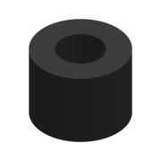 | Purchased | 1 | 4 |  | D4/d2.2x3

